ご注文フォーム
株式会社リアン 【ご注文フォーム】

 |  |  |  |  |  | 株式会社リアン
 | お支払方法 ※いずれかに印をお付けください。 |  |  |  |  | FAX：072-277-0811
 | □代金引換 □振込 |  |  |  |  | フリーダイヤル：0120-88-5576
 |  |  |  |  |  | ※電話受付時間：10：00～16：00 月～金曜日(土日祝日を除く)
※枠内ご記入の上、ＦＡＸにてお申し付けください。 |  |  |  |  |  | 〒110-0016 東京都台東区台東3丁目40番10号 大畑ﾋﾞﾙ4階
貴社名 | ﾌﾘｶﾞﾅ |  |  | 貴社TEL
お振込み名義 | ﾌﾘｶﾞﾅ |  |  | 貴社FAX
ご担当者 | ﾌﾘｶﾞﾅ |  |  | E-mailｱﾄﾞﾚｽ
※納品先が複数になる場合は納品先ごとに発注書をお送りください。
お届け先名 |  |  |  | お届け先 TEL
お届け先 住所 | 〒

※ご注文の前に裏面をご確認いただき、ご了承の上ご注文をいただけますようよろしくお願い申し上げます。
2020年11月号 |  |  | ※表示価格は税抜き価格です。
品番 | 商 品 名 | 入数 | 単価 | 価格 | ご注文数量 | 納期 | 備考
74004800 | 非接触型温度計 | 50/ｹｰｽ | ¥1,980/個 | ¥99,000 |  | 即納
74004500 | 3colorﾊﾞｯｸﾗｲﾄ非接触型温度計 | 48/ｹｰｽ | ¥2,380/個 | ¥114,240 |  | 即納
74004900 | ｱﾙｺｰﾙｽﾌﾟﾚｰﾛﾝｸﾞﾉｽﾞﾙ500ml* | 96/ｹｰｽ | ¥450/個 | ¥43,200 |  | 即納
74030400 | HABATAKIAg+ｱﾙｺｰﾙｽﾌﾟﾚｰ1000ml | 24/ｹｰｽ | ¥690/個 | ¥16,560 |  | 11月上旬～中旬
74030500 | HABATAKIAg+ｱﾙｺｰﾙｽﾌﾟﾚｰ500ml | 48/ｹｰｽ | ¥430/個 | ¥20,640 |  | 11月上旬～中旬
74031200 | SARARITOｱﾙｺｰﾙｽﾌﾟﾚｰﾛﾝｸﾞﾉｽﾞﾙ・ﾎﾜｲﾄ1000ml | 24/ｹｰｽ | ¥550/個 | ¥13,200 |  | 即納
73949900 | ｱﾙｺｰﾙ除菌ｳｪｯﾄﾃｨｯｼｭ50枚入り＊ | 96/ｹｰｽ | 約¥103/個 | ¥9,800 |  | 即納
73949800 | ｱﾙｺｰﾙ除菌ｳｪｯﾄﾃｨｯｼｭ80枚入り＊ | 72/ｹｰｽ | 約¥137/個 | ¥9,800 |  | 即納
74015900 | ﾊﾞﾌﾞﾙｿｰﾌﾟﾃﾞｨｽﾍﾟﾝｻｰ | 72/ｹｰｽ | ¥1,000/個 | ¥72,000 |  | 11月上旬～中旬
74006700 | ｱｸﾘﾙﾊﾟｰﾃｰｼｮﾝ(窓なし) | 48/ｹｰｽ | ¥1,200/個 | ¥57,600 |  | 10月下旬
73955200 | ｱｸﾘﾙﾊﾟｰﾃｰｼｮﾝ(窓付き) | 48/ｹｰｽ | ¥1,380/個 | ¥66,240 |  | 10月下旬
73985200 | ｱｸﾘﾙﾊﾟｰﾃｰｼｮﾝ(窓付き)大 | 20/ｹｰｽ | ¥2,600/個 | ¥52,000 |  | 10月下旬
73979100 | SARARITOｱｸﾘﾙﾊﾟｰﾃｰｼｮﾝ | 24/ｹｰｽ | ¥1,380/個 | ¥33,120 |  | 即納
74030600 | SARARITO3.5mm厚手ﾏｽｸ | 240/ｹｰｽ | ¥300/個 | ¥72,000 |  | 11月上旬～中旬 | 1枚あたり60円
74030700 | SARARITO3.5mm厚手ﾏｽｸｷｯｽﾞｻｲｽﾞ | 240/ｹｰｽ | ¥300/個 | ¥72,000 |  | 11月上旬～中旬 | 1枚あたり60円
74010100 | 吸湿発熱あったかﾌﾘｰｽﾏｽｸ1枚入 | 216/ｹｰｽ | ¥105/個 | ¥22,680 |  | 10月中旬～下旬
74010200 | 吸湿発熱あったかﾌﾘｰｽﾏｽｸ3枚入 | 144/ｹｰｽ | ¥285/個 | ¥41,040 |  | 10月中旬～下旬 | 1枚あたり95円
74021400 | SARARITO温感ほっこりﾏｽｸ5P | 240/ｹｰｽ | ¥300/個 | ¥72,000 |  | 11月上旬～中旬 | 1枚あたり60円
74021500 | SARARITO 温感ほっこりﾏｽｸ ｷｯｽﾞｻｲｽﾞ5P | 240/ｹｰｽ | ¥300/個 | ¥72,000 |  | 11月上旬～中旬 | 1枚あたり60円
73999400 | SARARITO立体ﾏｽｸﾎﾜｲﾄｷｯｽﾞｻｲｽﾞ | 240/ｹｰｽ | ¥295/個 | ¥70,800 |  | 即納 | 1枚あたり59円
73999300 | SARARITO立体ﾏｽｸﾎﾜｲﾄ | 240/ｹｰｽ | ¥295/個 | ¥70,800 |  | 即納 | 1枚あたり59円
73994700 | SARARITOｺｯﾄﾝﾏｽｸｷｯｽﾞｻｲｽﾞ | 240/ｹｰｽ | ¥380/個 | ¥91,200 |  | 即納 | 1枚あたり76円
73994600 | SARARITOｺｯﾄﾝﾏｽｸ | 240/ｹｰｽ | ¥380/個 | ¥91,200 |  | 即納 | 1枚あたり76円
73994500 | SARARITOﾓﾉﾄｰﾝﾌｨｯﾄﾏｽｸｷｯｽﾞｻｲｽﾞ | 240/ｹｰｽ | ¥295/個 | ¥70,800 |  | 即納 | 1枚あたり59円
73994400 | SARARITOﾓﾉﾄｰﾝﾌｨｯﾄﾏｽｸ | 240/ｹｰｽ | ¥295/個 | ¥70,800 |  | 即納 | 1枚あたり59円
73999000 | ｶﾗﾌﾙﾌﾟﾗｽﾁｯｸﾏｽｸ | 480/ｹｰｽ | ¥70/個 | ¥33,600 |  | 即納
74004400 | SARARITOﾌﾟﾗｽﾁｯｸﾏｽｸ* | 400/ｹｰｽ | ¥68/個 | ¥27,200 |  | 即納
74010000 | ｾﾚﾌﾞおでかけﾏｽｸ1枚入 | 180/ｹｰｽ | ¥180/個 | ¥32,400 |  | 10月中旬～下旬
74012800 | 3Dﾏｽｸ大きめｻｲｽﾞ3枚入 | 144/ｹｰｽ | ¥240/個 | ¥34,560 |  | 10月中旬～下旬 | 1枚あたり80円
74016900 | 洗えるﾃﾞﾆﾑﾏｽｸ1P | 200/ｹｰｽ | ¥230/個 | ¥46,000 |  | 10月下旬～11月上旬
73995100 | なめらか洗えるﾏｽｸ1P | 200/ｹｰｽ | ¥260/個 | ¥52,000 |  | 即納

〈ご注意とお願い〉

●ご注文をいただいた際はトラブルを防ぐために、
金額(税込み)、納期等を記載したご注文請書を返信させていただきます。
●ご注文によるお支払いは代金引換、銀行振込のみご案内しております。
●代引き手数料は一律400円(税抜き)、お振込による支払い手数料はお客様負担となります。

 | お振込み先
 | 株式会社リアン
 | 三井住友銀行 中もず支店
 | 普通 ０ ７ ５ ６ ３ １ ２

 | ※お振込の際は必ずご注文者様名義でのお振込みをお願いします。

●表示の価格に配送サービス料は含まれておりません。
●ご注文金額3万円以上（税抜き）のご注文の場合、送料は弊社負担となります。
3万円未満（税抜き）のご注文の場合、送料はお客様負担となります。（一律1,000円(税抜き)となります。）
●北海道・離島は別途送料をいただく場合がございます。（一部配送できない地域がございます。）
●海外配送は受け付けておりません。
●商品のお届けは、代引きでの出荷の際はご注文後4日～10日前後となります。
銀行振込の場合は、ご入金確認後出荷となり4日～10日前後となります。
※一部地域・在庫切れ商品は別途お日にちをいただく場合がございます。
※ご注文状況により記載納期からずれることもございますので、ご了承ください。
●掲載商品は一例です。商品によっては、色合いやサイズが、掲載している商品と多少異なる場合もございます。
●商品は豊富に取り揃えていますが、万一品切れの際はご容赦ください。
●商品に関して、予告なく仕様・価格変更または、販売中止にする場合がございます。ご了承ください。
●万が一品質不良の場合は、お手数をお掛けしますが弊社までご連絡をいただけますようお願いいたします。
※在庫状況により交換対応ができない場合もございますので予めご了承ください。
※返品商品の到着確認後の対応となります。
※不良品以外の返品・交換は一切お受け致しておりません。

※フリーダイヤル/0120-88-5576

 |  | ※ご不明な点がございましたらお手数ではございますが、
 |  | お問い合わせの程、よろしくお願い申し上げます。
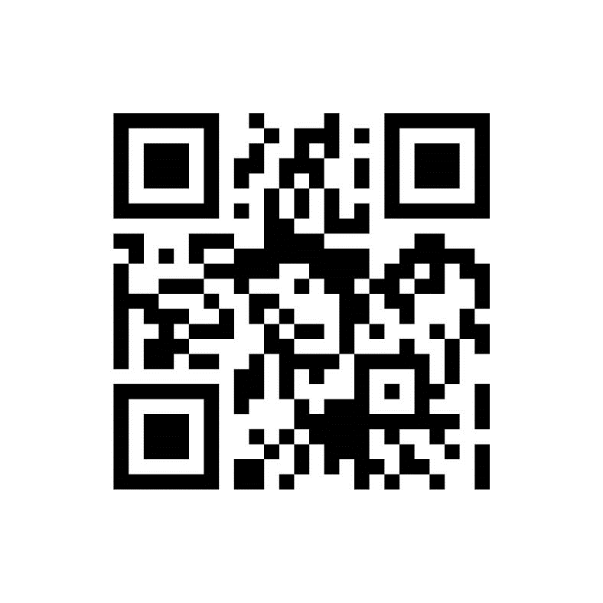

パソコン、スマートフォンからＨＰをご覧いただけます。

lian-inc.com
🔍

